4inchCW(番地ｱｳﾄ)
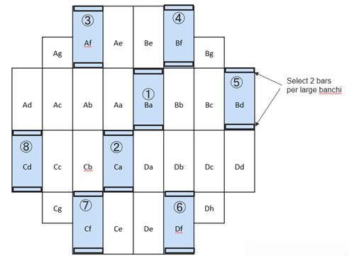
CW 4inch 端面ｺｰﾃｨﾝｸﾞｳｪﾊ厚測定：使用可否番地一覧

○ | 使用可能
× | 使用不可

Lot No | 入力日 | 入力者 | Aa | Ab | Ac | Ad | Ae | Af | Ag | Ba | Bb | Bc | Bd | Be | Bf | Bg | Ca | Cb | Cc | Cd | Ce | Cf | Cg | Da | Db | Dc | Dd | De | Df | Dg | 判定 | 備考

グラフ
 | UL | LL | 4inch EML
ET002 | 97 | 77 | 85.489
ET002 | 97 | 77 | 83.727
ET002 | 97 | 77 | 83.727
ET002 | 97 | 77 | 84.608
ET002 | 97 | 77 | 83.727
ET002 | 97 | 77 | 83.727
ET002 | 97 | 77 | 85.489
ET002 | 97 | 77 | 82.845
ET003 | 97 | 77 | 87.252
ET003 | 97 | 77 | 87.252
ET003 | 97 | 77 | 87.252
ET003 | 97 | 77 | 87.252
ET003 | 97 | 77 | 86.371
ET003 | 97 | 77 | 88.133
ET003 | 97 | 77 | 87.252
ET003 | 97 | 77 | 83.727
ET005 | 97 | 77 | 85.489
ET005 | 97 | 77 | 85.489
ET005 | 97 | 77 | 86.371
ET005 | 97 | 77 | 84.608
ET005 | 97 | 77 | 85.489
ET005 | 97 | 77 | 85.489
ET005 | 97 | 77 | 86.371
ET005 | 97 | 77 | 86.371
ET006 | 97 | 77 | 87.252
ET006 | 97 | 77 | 88.133
ET006 | 97 | 77 | 85.489
ET006 | 97 | 77 | 84.608
ET006 | 97 | 77 | 86.371
ET006 | 97 | 77 | 85.489
ET006 | 97 | 77 | 85.489
ET006 | 97 | 77 | 85.489
EU005 | 97 | 77 | 86.371
EU005 | 97 | 77 | 86.371
EU005 | 97 | 77 | 84.608
EU005 | 97 | 77 | 84.608
EU005 | 97 | 77 | 87.252
EU005 | 97 | 77 | 86.371
EU005 | 97 | 77 | 86.371
EU005 | 97 | 77 | 83.727
EU004 | 97 | 77 | 86.371
EU004 | 97 | 77 | 85.494
EU004 | 97 | 77 | 86.375
EU004 | 97 | 77 | 84.608
EU004 | 97 | 77 | 80.206
EU004 | 97 | 77 | 86.386
EU004 | 97 | 77 | 86.386
EU004 | 97 | 77 | 87.561
EU006 | 97 | 77 | 89.324
EU006 | 97 | 77 | 88.149
...

